패턴1
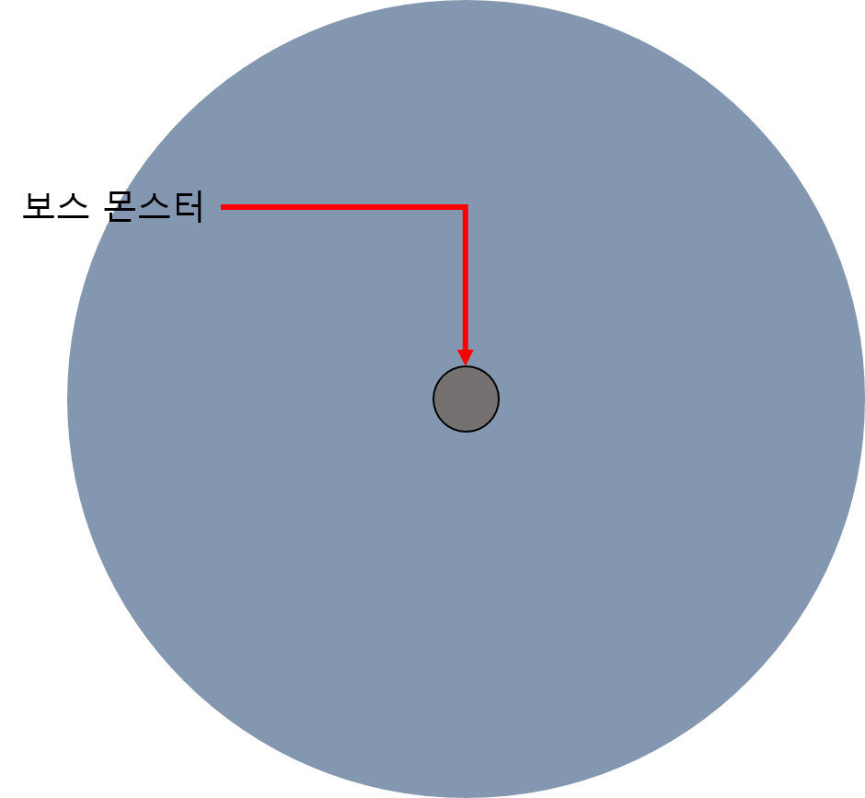
3. 패턴1

- 패턴1

데이터 명칭 | 내용 | 데이터 형 | 비고

- 필드에 오브젝트를 떨어트려 공격하는 형태
- 떨어트릴 위치에 공격 이펙트를 표기
- 오브젝트가 떨어지는 위치를 미리 제작하여 불러와서 사용하는 형태로 사용 |  |  |  | 프리펩 형태로 사용 하는 방향
- 보스 몬스터 애니메이션을 출력 이후 패턴 시작
- 오브젝트가 바닥까지 닫는 시간을 () 값을 통해서 조절한다.
- 떨어지는 오브젝트에 충돌 할 경우 ()값을 통해 피해를 입으며 전투 계산 식에 따른다. () = AttackDamage
-

공격 범위 타입

